المؤشرات الكلية

سوق العراق للاوراق المالية
جلسة الثلاثاء 2025/12/16 |  |  |  | تقرير أسعار الأسهم المتداولة واخبار الشركات
الجلسة (225)
الاسهم المتداولة المدرجة و OTC |  |  | 1,114,499,891 |  |  | قيمة الأسهم المتداولة المدرجة و OTC |  | 1,034,857,920 |  |  | صفقات الشركات المدرجة وOTC | 986

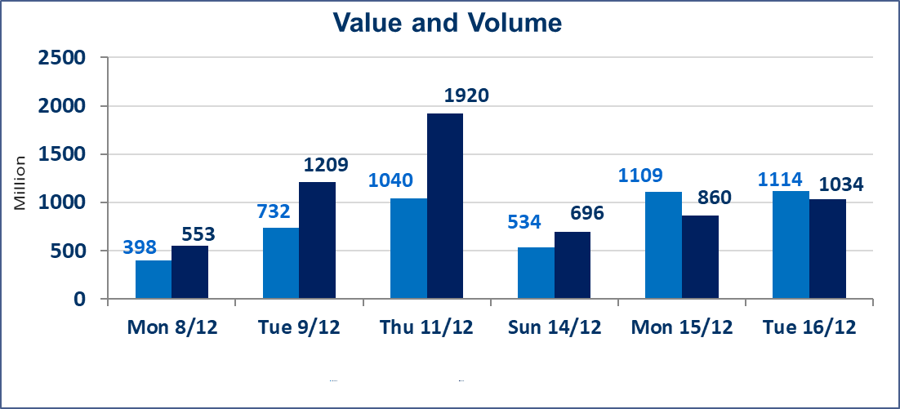
المؤشر60 ISX اليوم | 974.94 |  | نقطة |  |  | المؤشر15 ISX اليوم | 1179.20 | نقطة
المؤشر 60 ISX السابق | 964.31 |  | نقطة |  |  | المؤشر 15 ISX السابق | 1170.93 | نقطة
نسبة التغير | 1.10 |  | % |  |  | نسبة التغير | 0.71 | %
عدد النقاط | 10.63 |  | نقطة |  |  | عدد النقاط | 8.27 | نقطة

الشركات المدرجة | 104 | OTC | 15 | 119 |  | الشركات غير المتداولة المدرجة | 36 | OTC | 12 | 48
الشركات المتداولة | 52 | OTC | 1 | 53 |  | الشركات المرتفعة |  |  | 19
شركات الهيئة العامة |  |  |  | 6 |  | الشركات المنخفضة |  |  | 14
الموقوفة بقرار من هيأة الأوراق المالية |  |  |  | 10
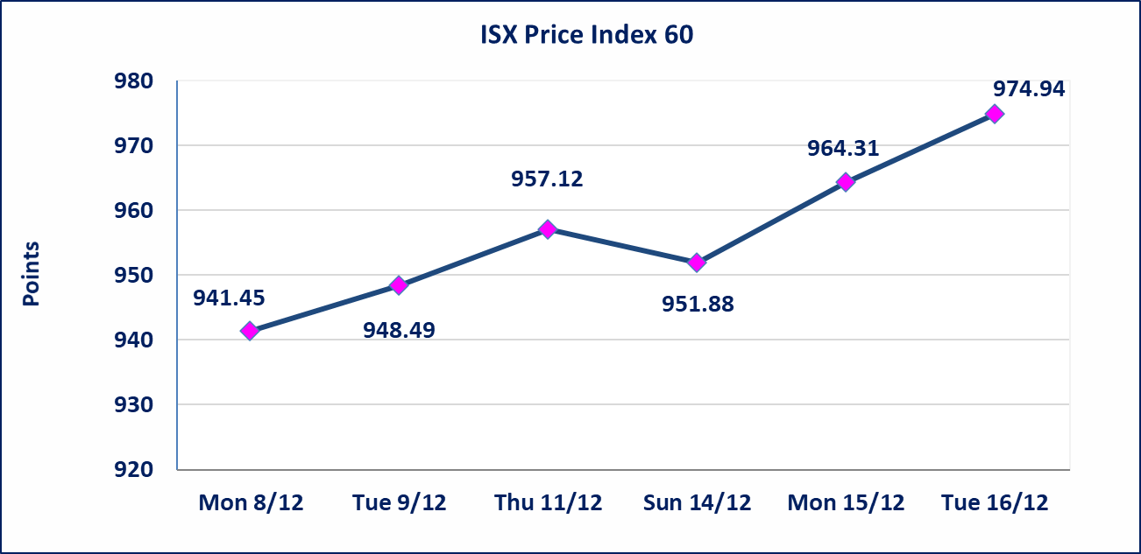 |  |  |  |  |  | 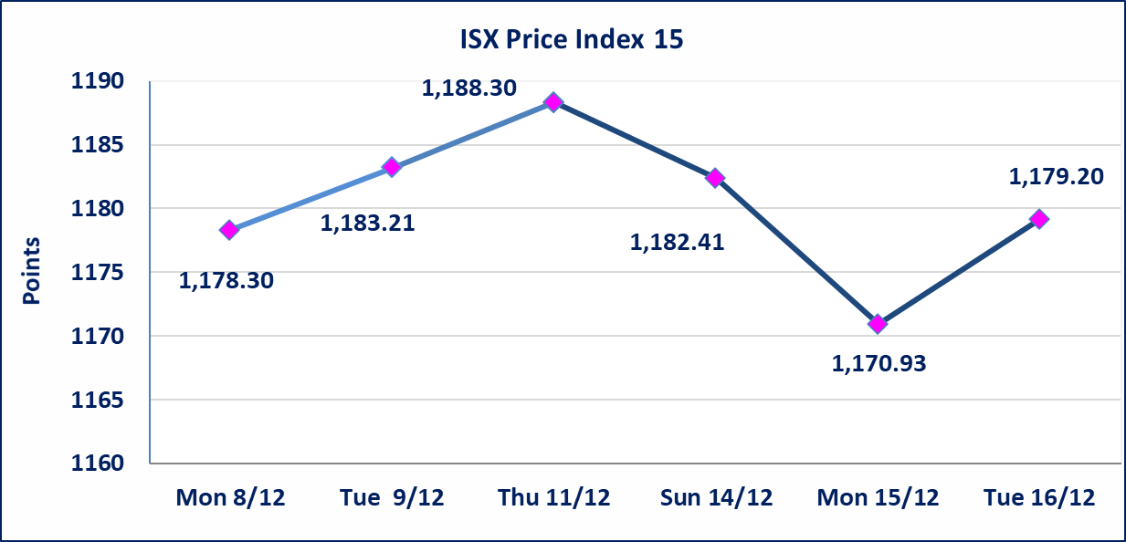

الوطنية الاستثمارات السياحية (HNTI) | نقل تداولات الشركة من منصة الشركات غير المفصحة إلى المنصة النظامية إعتباراً من جلسة الثلاثاء 2025/12/16 بعد إيفاء الشركة بمتطلبات الافصاح.
مصرف الموصل (BMFI) | إفصحت الشركة عن سبب إرتفاع سعر السهم بكامل حدود نسبة التغير لجسلتي 12/14 و 2025/12/15، توزيع أرباح لميزانية 2023 بنسبة 17.1% وإطفاء العجز المتراكم بالكامل، وأظهرت الميزانيات الفصلية لسنتي 2024 و 2025 تحقيق أرباح فصلية.
فنادق المنصور (HMAN) | إفصحت الشركة عن سبب إرتفاع سعر السهم بكامل حدود نسبة التغير لجسلتي 12/14 و 2025/12/15، نشر إعلان إجتماع الهيئة العامة وإقرار مقسوم الارباح.
ايلاف للتامين (NELF) | تم البدء بعمليات ايداع شهادات اسهم المساهمين لشركة ايلاف للتأمين إعتباراً من جلسة الاربعاء 2025/12/3 وسيتم اطلاق التداول إعتباراً من جلسة الاربعاء 2025/12/24 بعد ايداع 5% من رأس المال او بعد مرور (21) يوم من تاريخ بدء الايداع في منصة الشركات غير المدرجة ISX-OTC.
سندات اعمار - الاصدارية الثالثة فئة 500 الف دينار CB45 | ايقاف التداول على سندات إعمار الاصدارية الثالثة فئة (500) الف دينار إعتباراً من جلسة الثلاثاء 2025/12/16 لكون تاريخ الاطفاء 2025/12/30.
سندات بناء - الاصدارية الثانية فئة مليون دينار CB20 | إطفاء سندات بناء الاصدارية الثانية فئة (1,000,000) دينار إعتباراً من جلسة الثلاثاء 2025/12/16.
الحد الأعلى والادنى للتغير في السعر | نسبة التغير في المنصة النظامية (15%)، نسبة التغير في المنصة الثانية (20%)، نسبة التغير في المنصة الثالثة (5%) إرتفاعاً وإنخفاضاً من سعر الاغلاق السابق.
Web site : www.isx-iq.net E-mail : info-isx@isx-iq.net |  |  |  |  | 07834000034 - 07711211522 : ص . ب :3607 العلوية الهاتف |  |  |  |  |  | بغداد /الكرادة/ قرب المسرح الوطني /مجاور مصرف الخليج التجاري

نسبة التغير
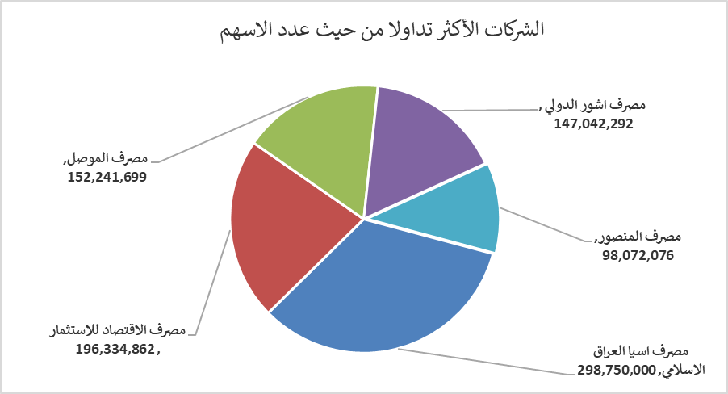
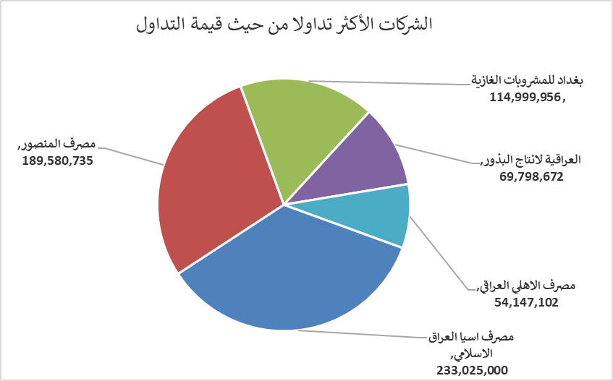
الشركات الأكثر ارتفاعاً وانخفاضاً

نسبة التغير لاسعار الاغلاق الاكثر ارتفاعاً |  |  |  | نسبة التغير لاسعار الاغلاق الاكثر انخفاضاً
اسم الشركة | اغلاق | التغير(%) | الاسهم المتداولة | اسم الشركة | اغلاق | التغير (%) | الاسهم المتداولة
مصرف الدولي الاسلامي | 0.240 | 20.00 | 20,833 | النخبة للمقاولات العامة | 0.750 | -14.77 | 1,852,000
مصرف اشور الدولي | 0.320 | 14.29 | 147,042,292 | مصرف القابض الاسلامي | 0.090 | -10.00 | 2,000,000
الامين للتأمين | 0.950 | 11.76 | 835 | الصناعات المعدنية والدراجات | 1.860 | -7.00 | 12,350
فنادق المنصور | 55.000 | 9.45 | 321,155 | فندق أشور | 34.000 | -4.23 | 9,686
مصرف الاقتصاد للاستثمار | 0.260 | 8.33 | 196,334,862 | الامين العقارية | 2.210 | -3.91 | 278,476

الشركات الاكثر نشاطا حسب الاسهم المتداولة (حجم التداول) |  |  |  | الشركات الاكثر نشاطا حسب القيمة المتداولة
اسم الشركة | اغلاق | التغير(%) | الاسهم المتداولة | اسم الشركة | اغلاق | التغير (%) | القيمة المتداولة
مصرف اسيا العراق الاسلامي | 0.780 | 0.00 | 298,750,000 | مصرف اسيا العراق الاسلامي | 0.780 | 0.00 | 233,025,000
مصرف الاقتصاد للاستثمار | 0.260 | 8.33 | 196,334,862 | مصرف المنصور | 1.940 | 0.52 | 189,580,735
مصرف الموصل | 0.180 | 0.00 | 152,241,699 | بغداد للمشروبات الغازية | 5.450 | 3.02 | 114,999,956
مصرف اشور الدولي | 0.320 | 14.29 | 147,042,292 | العراقية لانتاج البذور | 4.890 | 4.94 | 69,798,672
مصرف المنصور | 1.940 | 0.52 | 98,072,076 | مصرف الاهلي العراقي | 4.530 | 0.67 | 54,147,102

